Fondos
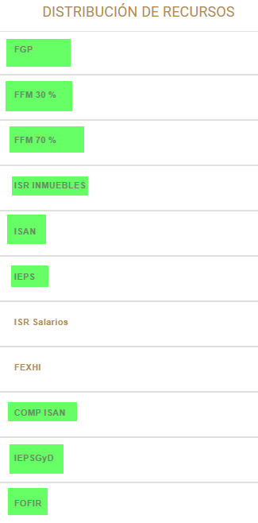
 | Fondos | Resultado | Resultado
1 | Impuesto Especial sobre la Venta Final de Gasolina y DiÃ©sel (IEPSGyD) | error | OK | Ajuste Semestral
2 | Fondo de Fiscalización y Recaudación |  | OK | Ajuste Semestral | |
3 | Fondo de Infraestructura para los municipios
4 | Impuestos sobre Automoviles nuevos | error | OK | Ajuste Semestral
5 | Fondo de Extracción de Hidrocarburos |  | Pendiente
6 | Fondo de Compensación de ISAN | error | OK | Ajuste Semestral
7 | Impuesto Especial sobre la producción y los Servicios (IEps) |  | OK | Ajuste Semestral
8 | ISR Salarios
9 | Fondo Predial
10 | Fondo de Estabilización de los Ingresos de las Entidades Federativas (FEIEF)
11 | Impuesto sobre Nominas |  | Pendiente
12 | Derechos de Control Vehicular
13 | isn 100% NÓMINA
14 | Fondo de Ultracrecimiento Municipal
15 | Fondos Desdentralizados
16 | Fondo de Seguridad para los Municipios
17 | Fondo de Desarrollo Municipal
18 | Fondo Fortalecimiento para los municipios (FORTAMUN)
19 | Fondo de Aportaciones para la Infraestructura Social municipal
20 | ISR por Enajenación de Bienes Muebles |  | OK | Ajuste Semestral
21 | Fondo para entidades Federativas y Municipios Productores de Hidrocarburos
22 | Fondo General Participaciones |  | OK | Ajuste Semestral
23 | Fondo Fomento Municipal 70 % (FFM70) |  | OK | Ajuste Semestral
24 | Fondo Fomento Municipal 30 % (FFM30) |  | OK | Ajuste Semestral

